Ejercicio 1
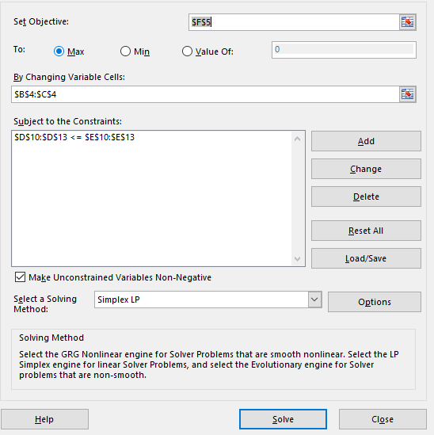
Variables de Decision
X | Y |  |  |  | REGION FACTIBLE | Imagen de Solver
3 | 4 |  |  | FUNCION OBJETIVO
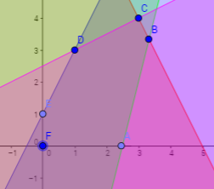
2 | 3 |  |  | 18

RESTRICCIONES
X | Y
-2 | 1 | -2 | 1
4 | 2 | 20 | 20
4 | -1 | 8 | 10
-1 | 2 | 5 | 5

Ejercicio 2
 | Tren |  |  |  |  |  |  |  |  |  |  |  |  | Minimizacion para A
Origen | A | B | C | D | E |  |  |  |  |  |  |  |  | A | B | C | D | E | FUNCION OBJETIVO
Fuente 1 | 61 | 72 | 45 | 55 | 66 |  |  | El mejor escenario seria la opcion B ya que se utilizarian barcos |  |  |  |  |  | 0.0 | 0.0 | 5.0 | 0.0 | 0.0 | 1504
Fuente 2 | 69 | 78 | 60 | 49 | 56 |  |  | excepto en el caso que el barco es mas barato. |  |  |  |  |  | 0.0 | 0.0 | 0.0 | 10.0 | 0.0
Fuente 3 | 59 | 66 | 63 | 61 | 47 |  |  |  |  |  |  |  |  | 7.0 | 0.0 | 0.0 | 0.0 | 8.0
 | Barco |  |  |  |  |  |  | BTW lo que se producia era menos a lo que se pedia no se si eso estaba bien
Origen | A | B | C | D | E |  |  | ya que eso hacia que el problema nunca se pudiera "resolver"
Fuente 1 | 31 | 38 | 24 | 55 | 35 |  |  |  |  |  |  |  |  | Minimizacion para B
Fuente 2 | 36 | 43 | 28 | 24 | 31 |  |  |  |  |  |  |  |  | A | B | C | D | E | FUNCION OBJETIVO
Fuente 3 | 59 | 33 | 36 | 32 | 25 |  |  |  |  |  |  |  |  | 0.0 | 0.0 | 5.0 | 0.0 | 0.0 | 892.1
 | Inversion de Barcos |  |  |  |  |  |  |  |  |  |  |  |  | 0.0 | 0.0 | 0.0 | 10.0 | 0.0
Origen | A | B | C | D | E |  |  |  |  |  |  |  |  | 0.0 | 7.0 | 0.0 | 0.0 | 8.0
Fuente 1 | 27.5 | 30.3 | 23.8 | 0.0 | 28.5 |  |  |  |  |  |  |  |  | Costo de Barcos
Fuente 2 | 29.3 | 31.8 | 27.0 | 25.0 | 26.5 |  |  |  |  |  |  |  |  | 0.0 | 0.0 | 23.8 | 0.0 | 0.0
Fuente 3 | 0.0 | 28.3 | 27.5 | 26.8 | 24.0 |  |  |  |  |  |  |  |  | 0.0 | 0.0 | 0.0 | 25.0 | 0.0
 |  |  |  |  |  |  |  |  |  |  |  |  |  | 0.0 | 28.3 | 0.0 | 0.0 | 24.0
 | A | B | C | D | E | total | igualdad | valor | 5.0 | 0.0 | 0.0 | 0.0 | 0.0
 | 5.0 | 0.0 | 0.0 | 0.0 | 0.0 | 5.0 | <= | 5 | 10.0 | 0.0 | 0.0 | 0.0 | 0.0
 | 10.0 | 0.0 | 0.0 | 0.0 | 0.0 | 10.0 | <= | 10 | 15.0 | 0.0 | 0.0 | 0.0 | 0.0 | Minimizacion para C
 | 15.0 | 0.0 | 0.0 | 0.0 | 0.0 | 15.0 | <= | 15 | 0.0 | 0 | 0 | 0 | 0 | A | B | C | D | E | FUNCION OBJETIVO
 | 0.0 | 0.0 | 0.0 | 0.0 | 0.0 | 0.0 | <= | 11 | 0 | 0.0 | 0 | 0 | 0 | 4.0 | 0.0 | 0.0 | 0.0 | 1.0 | 1066.1
 | 0.0 | 0.0 | 0.0 | 0.0 | 0.0 | 0.0 | <= | 12 | 0 | 0 | 0.0 | 0 | 0 | 0.0 | 0.0 | 3.0 | 7.0 | 0.0
 | 0.0 | 0.0 | 0.0 | 0.0 | 0.0 | 0.0 | <= | 9 | 0 | 0 | 0 | 0.0 | 0 | 0.0 | 12.0 | 0.0 | 3.0 | 0.0
 | 0.0 | 0.0 | 0.0 | 0.0 | 0.0 | 0.0 | <= | 10 | 0 | 0 | 0 | 0 | 0.0 | Costo de Barcos
 | 0.0 | 0.0 | 0.0 | 0.0 | 0.0 | 0.0 | <= | 8 |  |  |  |  |  | 27.5 | 0.0 | 0.0 | 0.0 | 28.5
 | 5.0 | 0 | 0 |  |  | 5.0 | = | 5 |  |  |  |  |  | 0.0 | 0.0 | 27.0 | 25.0 | 0.0
 | 0 | 10.0 | 0 |  |  | 10.0 | = | 10 |  |  |  |  |  | 0.0 | 28.3 | 0.0 | 26.8 | 0.0
 | 0 | 0 | 15.0 |  |  | 15.0 | = | 15 |  |  |  |  |  | Mejor precio.
 |  |  |  |  |  |  |  |  | IMAGEN DE SOLVER ABAJO |  |  |  |  | 31 | 38 | 45 | 55 | 35
 |  |  |  |  |  |  |  |  |  |  |  |  |  | 36 | 43 | 28 | 24 | 56
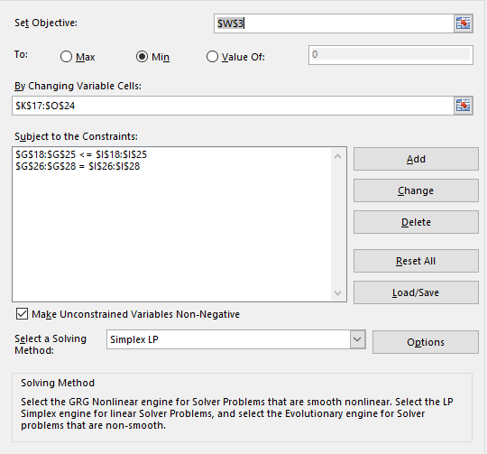
 |  |  |  |  |  |  |  |  |  |  |  |  |  | 59 | 33 | 63 | 32 | 47

